食事申込書
食事申込書 |  | 込み締切日までにFAXかメール、電話でお知らせ下さい。 |  |  |  |  |  |  |  |  |  | 川島テキスタイルスクール
 |  | FAX：075-741-2107 |  |  | E-mail： | ksc@kawashima-textile-school.jp

 | 講座名 |  |  |  |  |  | お名前 |  |  | 様

 | ／ （日） |  | ／ （月） | ／ （火） |  | ／ （水） | ／ （木） | ／ （金） | ／ （土） |  | 合 計
朝食 400円 (税込)

 |  |  |  |  |  |  |  |  |  |  | 食数 | 食

 | 変更 |  | 変更 | 変更 |  | 変更 | 変更 | 変更 | 変更
 | ／ |  | ／ | ／ |  | ／ | ／ | ／ | ／ |  | 金額 | 円

昼食 660円 （税込）

 |  |  |  |  |  |  |  |  |  |  | 食数 | 食

 | 変更 |  | 変更 | 変更 |  | 変更 | 変更 | 変更 | 変更
 | ／ |  | ／ | ／ |  | ／ | ／ | ／ | ／ |  | 金額 | 円

夕食 660円 （税込）

 |  |  |  |  |  |  |  |  |  |  | 食数 | 食

 | 変更 |  | 変更 | 変更 |  | 変更 | 変更 | 変更 | 変更
 | ／ |  | ／ | ／ |  | ／ | ／ | ／ | ／ |  | 金額 | 円

・食物アレルギー等食事制限をお持ちの方にもお召し上がり頂ける食事として、 新たに「シンプル食」を設けました。「普通食」・「特別食」のどちらかを選んでチェックをお願いします。 |  |  |  |  |  |  |  | 合計 食数 |  | 食 | 食事代 合計金額(税込) | 円

◇普通食 |  |  | ◇シンプル食
*特に記載のない場合は、「通常食」といたします。 *アレルギーなどによる個別食事制限の対応はできませんのでご了承ください。 |  |  |  |  |  |  |  |  |  |  | 内消費税 | 円
 |  |  |  |  |  |  |  |  |  |  | 10%対象
領収印
・受講講座の日程に合わせて日付、お食事を希望される所に○印を記入してください。

・申込み後の変更は、各利用日の3日前営業日13:00までにお申し出ください。
講座3日目までの変更連絡は事務所まで。4日目以降の変更連絡は食事申込書を持って、直接厨房にお願いします。
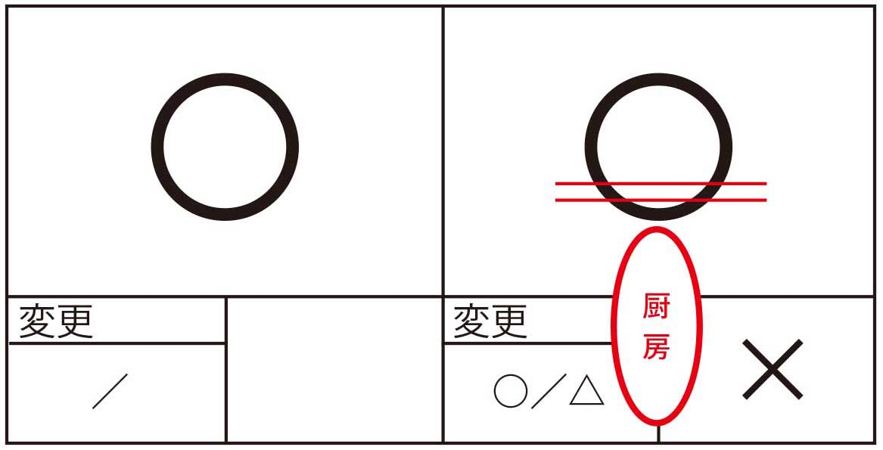
・講座のない日曜日は食堂は休みとなります。 |  |  |  | 記入例

*「はじめての織り10日間」は申込書を2枚ご使用ください。

